工作表1
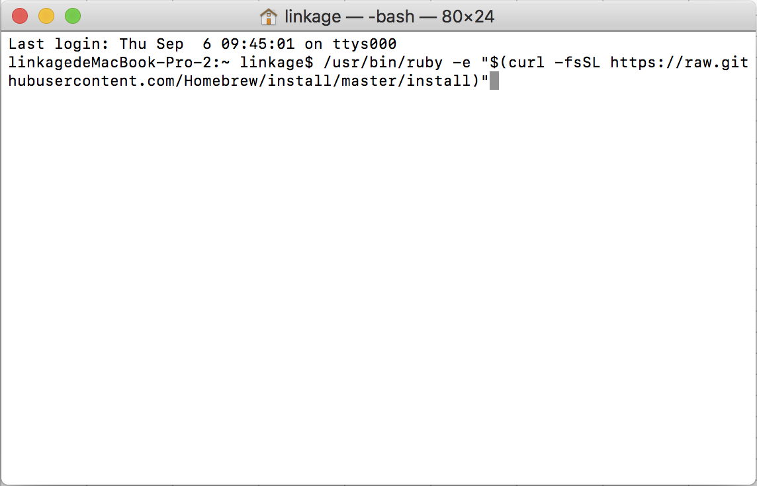
mac下のソフトウェアインストールツールbrew

/usr/bin/ruby -e "$(curl -fsSL https://raw.githubusercontent.com/Homebrew/install/master/install)"

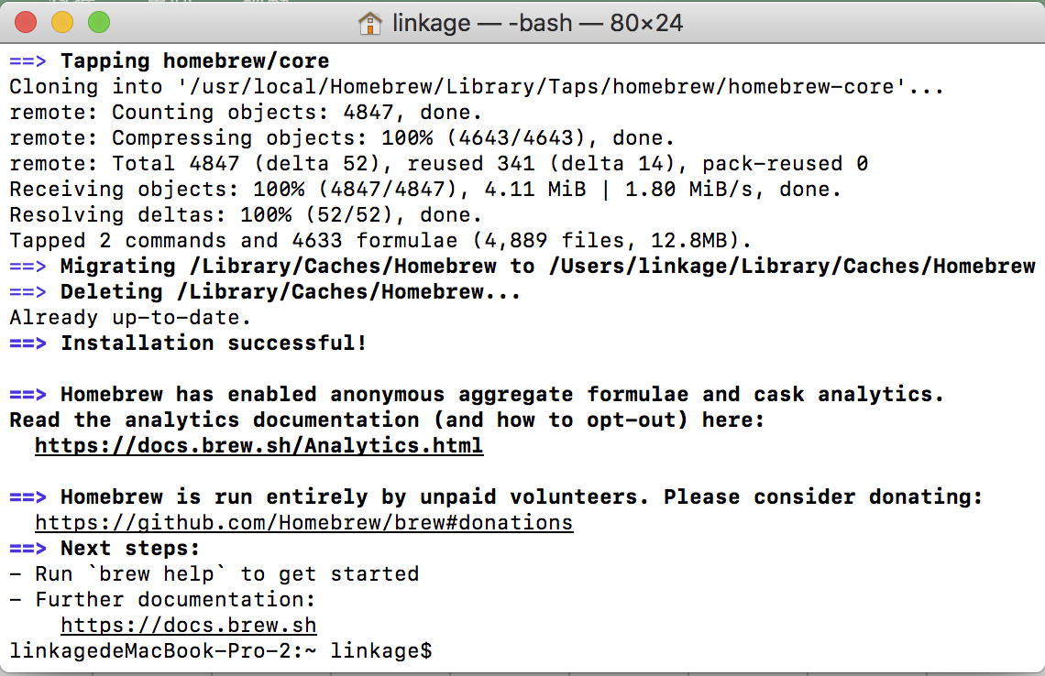

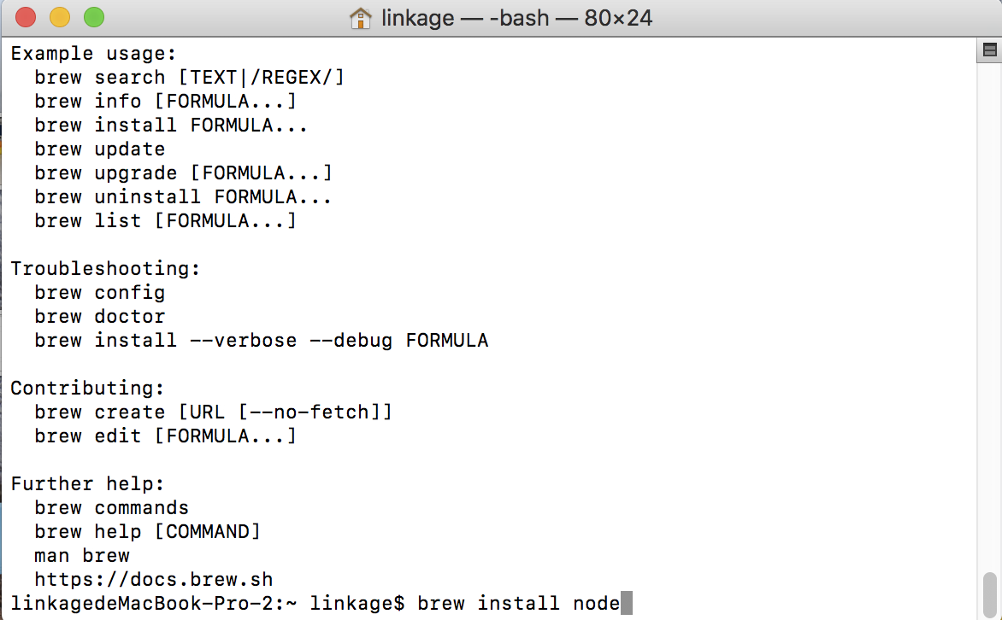
インストールnodejs

brew install node

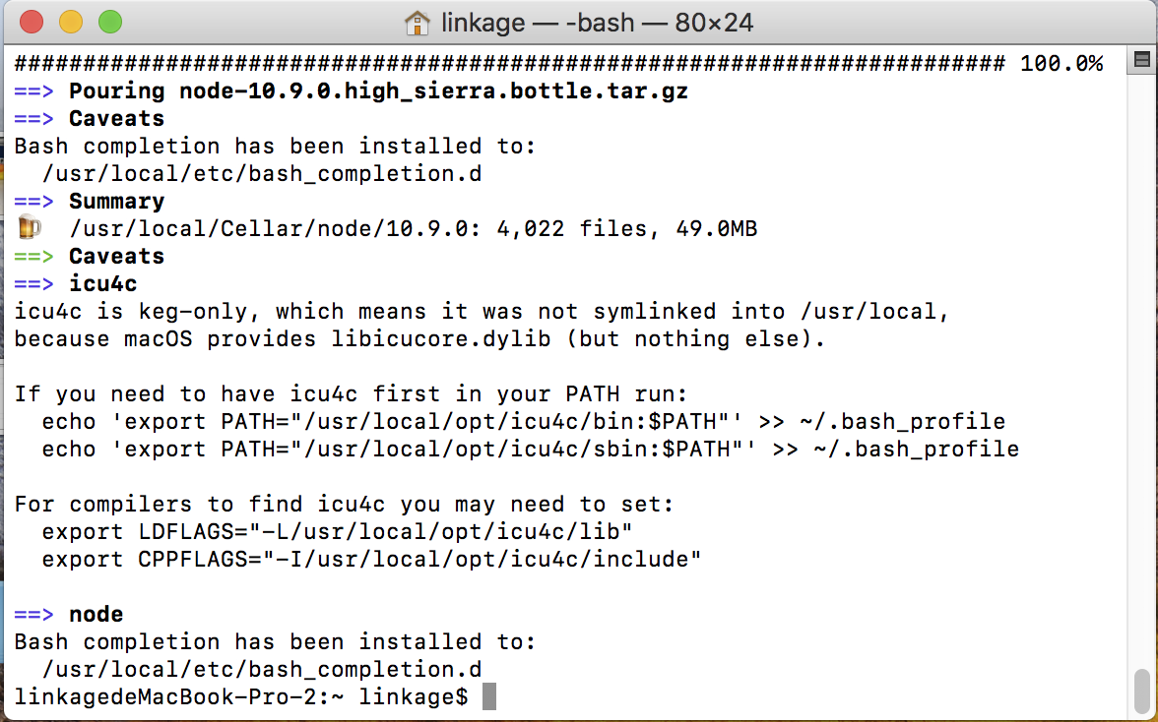

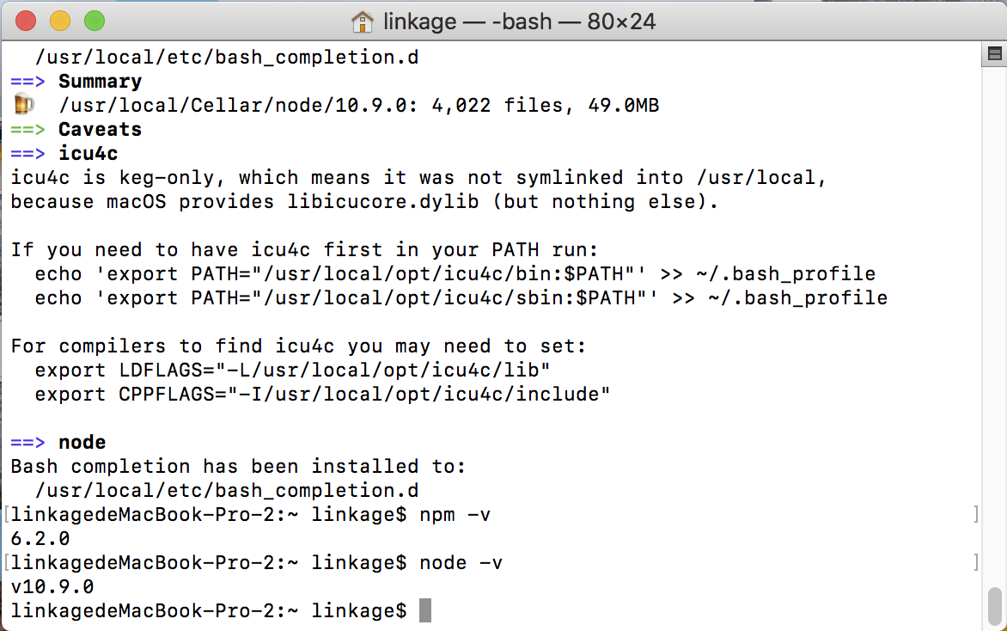
npm - v node - v コマンドのインストールに成功するかどうか

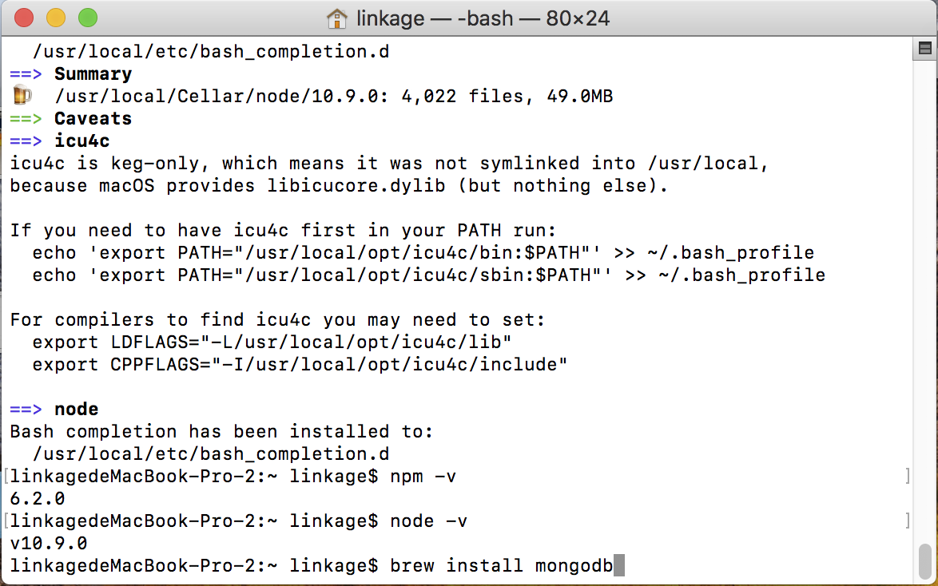
インストールmongodb

brew install mongodb

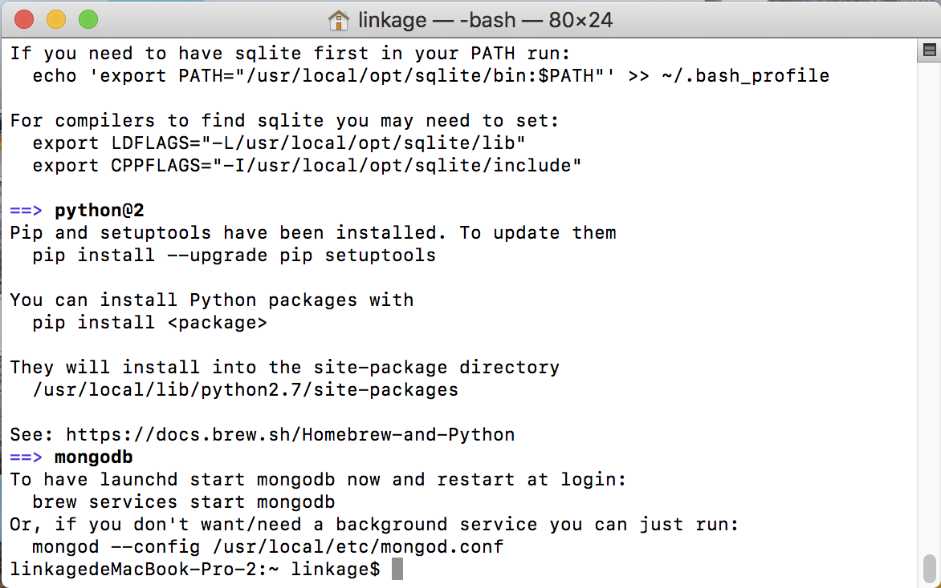


データベースを起動する

mongod --dbpath /usr/local/var/mongodb/

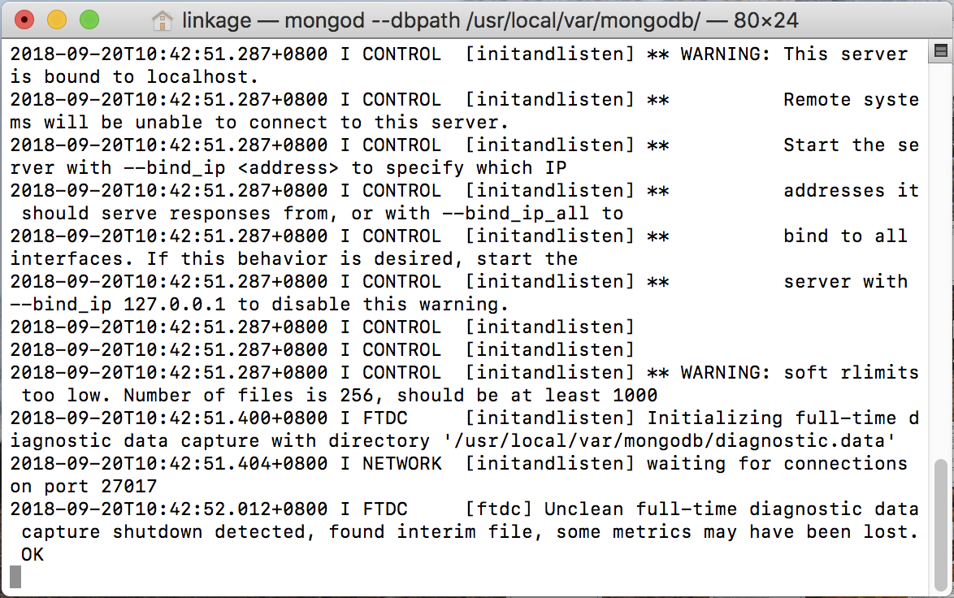

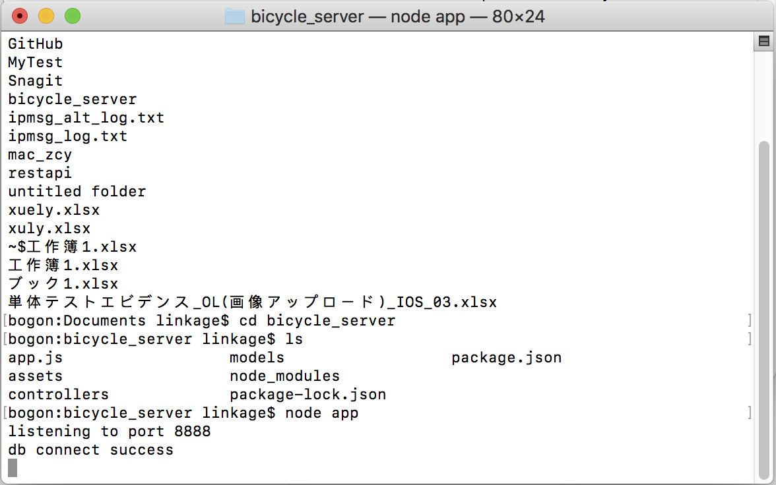
プロジェクトの本カタログに入り、サービスを開始します。

node app

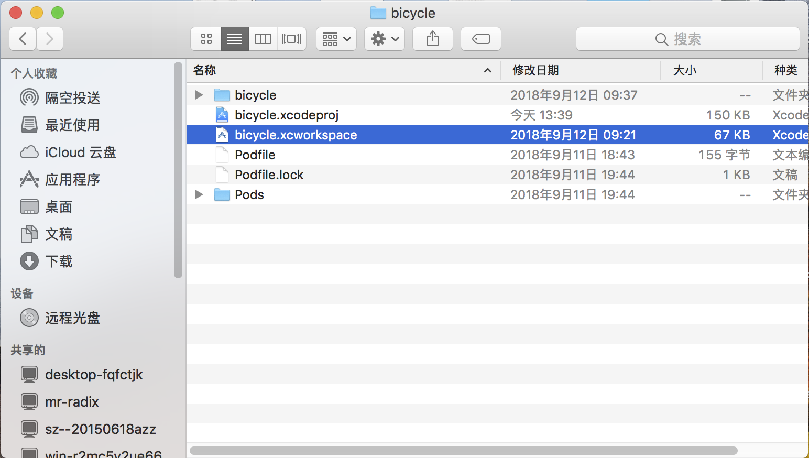

xcosを使ってクライアントの工事を開く

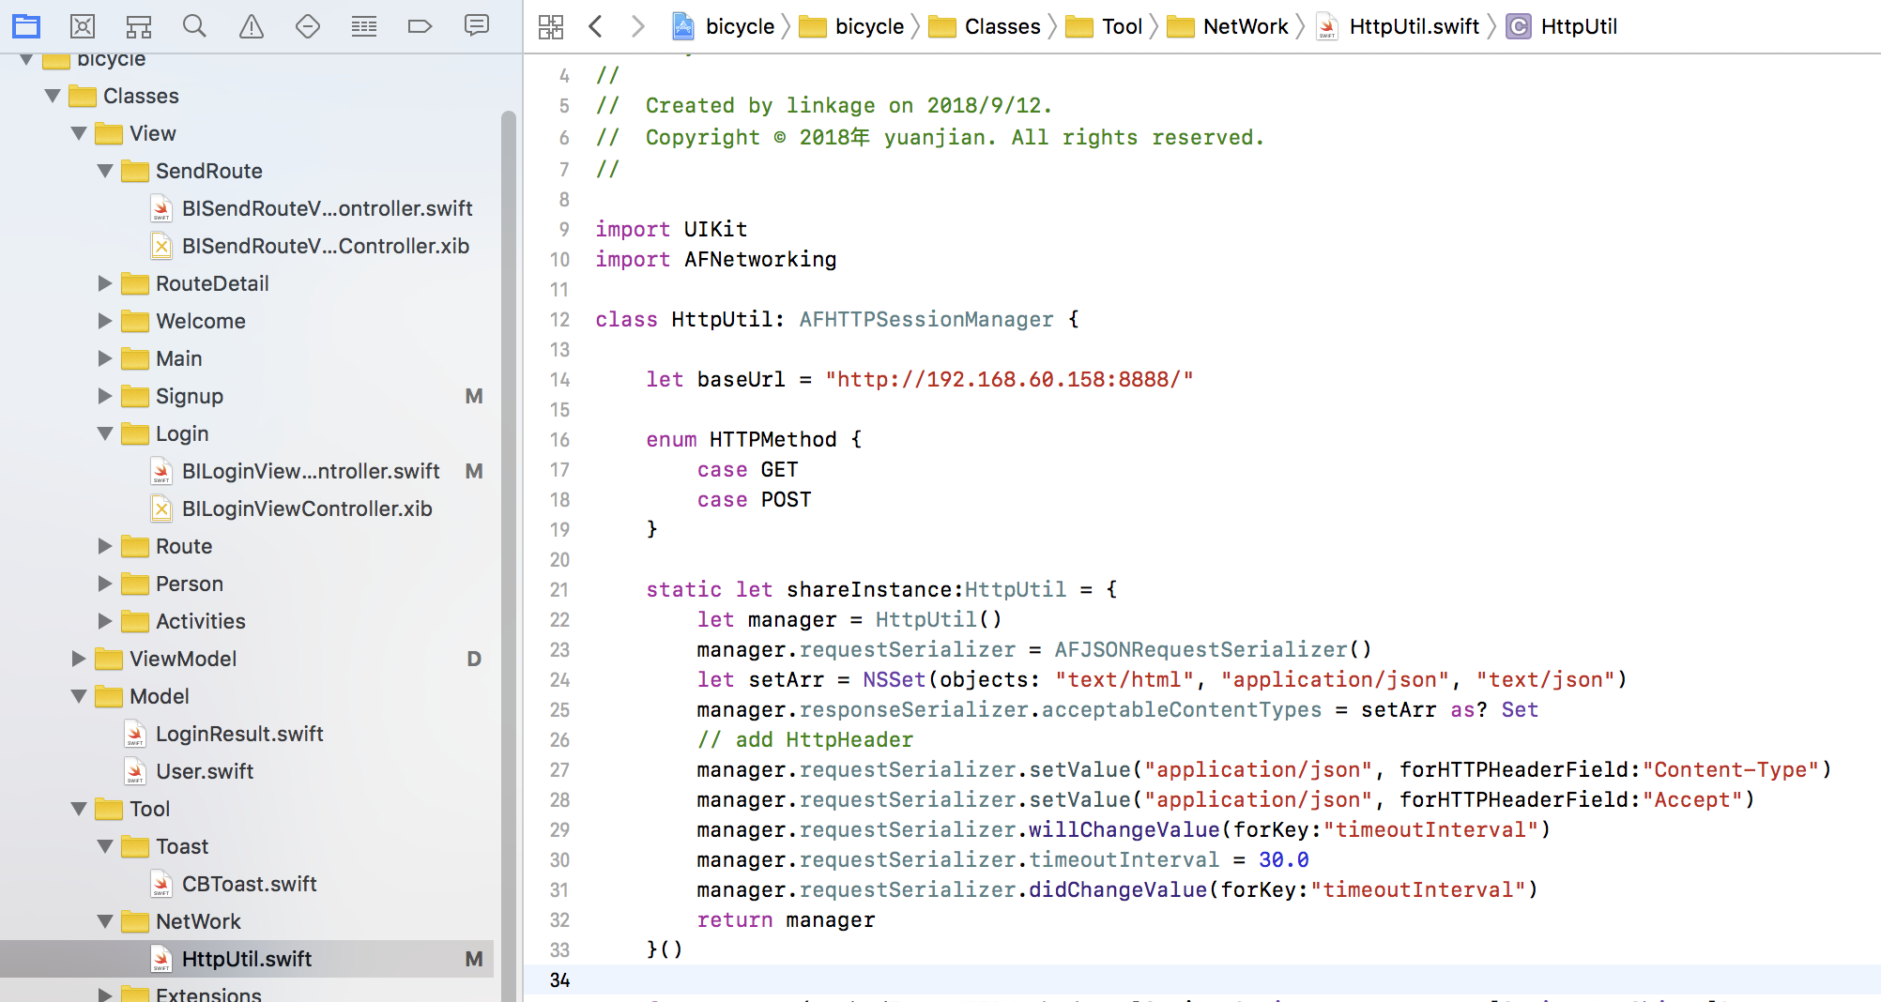
サーバーのアドレスを変更する

